Sheet1
上 海 汭 珩 发 货 清 单
（ruihengPackaging Delivery List）
 |  |  |  | Shipping Date 发货日期: | 2025-07-03
 |  |  |  | 快递单号: | SF3199959585593
合同号 | Item Code | Style | colour | Size | Order Qty | Back-up Qty | Total Qty | Carton #/Total | Net Weight (kg) | Gross Weight (kg) | REMARK
 | 产品型号 | 款号/订单号 | 颜色 | 尺码 | 订单数 | 备品数 | 总实发数 | 总箱数/箱号 | 净重（公斤) | 毛重（公斤) | 备注
PO00061 ET090070 | TYPE 5 |  |  |  | 49737 | 995 | 50732 | 1/1 |  |  | 20*30*40
 |  |  |  |  | 49737 | 995 | 50732
合计 |  |  |  |  | 99474 | 1989 | 101463

上 海 汭 珩 发 货 清 单
（ruihengPackaging Delivery List）
 |  |  |  | Shipping Date 发货日期: | 2025-07-03
 |  |  |  | 快递单号: | SF3199950477959
合同号 | Item Code | Style | colour | Size | Order Qty | Back-up Qty | Total Qty | Carton #/Total | Net Weight (kg) | Gross Weight (kg) | REMARK
 | 产品型号 | 款号/订单号 | 颜色 | 尺码 | 订单数 | 备品数 | 总实发数 | 总箱数/箱号 | 净重（公斤) | 毛重（公斤) | 备注
PO00061 ET090070 | TYPE 5 |  |  |  | 25655 | 513 | 26168 | 1/1 |  |  | 20*30*40
 |  |  |  |  | 25655 | 513 | 26168
合计 |  |  |  |  | 51310 | 1026 | 52336

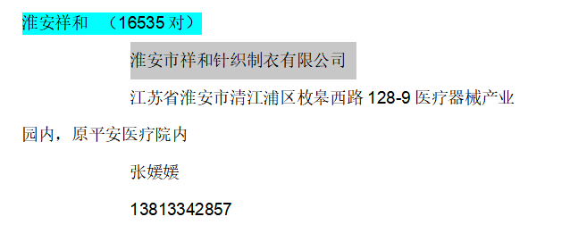
上 海 汭 珩 发 货 清 单
（ruihengPackaging Delivery List）
 |  |  |  | Shipping Date 发货日期: | 2025-07-03
 |  |  |  | 快递单号: | SF3199950650721
合同号 | Item Code | Style | colour | Size | Order Qty | Back-up Qty | Total Qty | Carton #/Total | Net Weight (kg) | Gross Weight (kg) | REMARK
 | 产品型号 | 款号/订单号 | 颜色 | 尺码 | 订单数 | 备品数 | 总实发数 | 总箱数/箱号 | 净重（公斤) | 毛重（公斤) | 备注
PO00061 ET090070 | TYPE 5 |  |  |  | 16535 | 331 | 16866 | 1/1 |  |  | 20*30*40
 |  |  |  |  | 16535 | 331 | 16866
合计 |  |  |  |  | 33070 | 661 | 33731

